様式第１別紙１
（別紙１）
 |  |  |  |  |  |  |  |  |  | ●事業場情報、補助対象機器の情報を入力してください |  |  |  |  |  | 色が付いたセルに入力してください
【補助対象スキャンツールを設置する事業場】 |  |  |  |  |  |  |  |  |  | ※10事業場、10台まで入力可能です |  |  |  |  |  |  | ←黄色のセル…必須
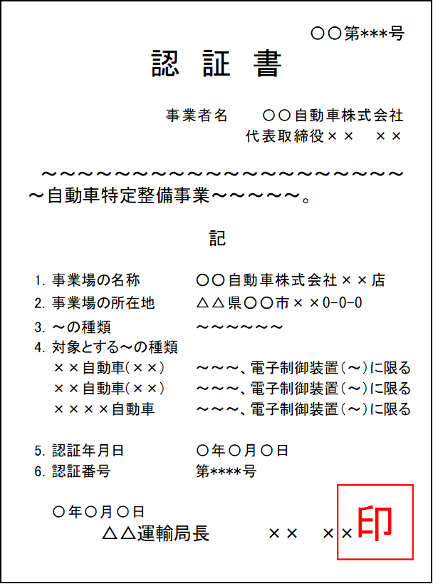
認証書
※電子制御装置を含む認証を受けていること。
※認証書等の情報が古い場合は、変更届や証明願に記載されている最新の情報を入力してください。
認証番号
事業場名
事業場 |  | 認証・指定 ・認定番号 または、 整備士 合格証書番号 | 設備を設置する事業場名 |  |  | 所在地（現住所） |  |  |  | 11事業場以上、11台以上申請する場合は、事務局へお問い合わせください |  |  |  |  |  |  | ←緑色のセル…任意
 |  |  |  |  |  |  |  |  |  | ※右側に認証書、補助対象機器一覧、見積書のサンプル画像を掲載しています |  |  |  |  |  |  | ←灰色のセル…入力不要

 |  |  |  |  |  |  |  |  |  |  |  |  |  |  | 事業場の所在地（現住所）
 |  |  |  |  |  |  |  |  |  | 認証書の番号 |  | 事業場名 |  |  | 都道府県 | 市区町村 | 町名地番 | 建物名称
事業場1
事業場2
事業場3
事業場4
事業場5
事業場6
事業場7
事業場8
事業場9
事業場10
 |  |  |  |  |  |  |  |  |  | ※機器コードはプルダウンから選択するか、【補助対象機器一覧】シートのコードを貼り付けてください
【補助対象スキャンツールの型式等】 |  |  |  |  |  |  |  |  |  |  |  |  |  |  |  |  | 【補助対象機器一覧】シート
補助対象機器一覧
機器コード
機器コードを入力すると
青枠の内容が表示されます
事業場 |  | メーカー名/ｺｰﾄﾞ |  | 名称・型式/ｺｰﾄﾞ |  | 品 番/ｺｰﾄﾞ |  | ｿﾌﾄのﾊﾞｰｼﾞｮﾝ/ｺｰﾄﾞ |  | 事業場番号 |  | 機器コード | 機器コード(手入力) |  | メーカー名 | 名称・型式 | 品番 | ソフトのバージョン
事業場1 |  |  |  |  |  |  |  |  |  | 1 | 1台目
事業場2

 |  |  |  |  |  |  |  |  |  |  |  |  |  |  |  |  |  |  | 認証番号
 |  |  |  |  |  |  |  |  |  |  |  |  |  |  |  |  |  |  | 指定番号
 |  |  |  |  |  |  |  |  |  |  |  |  |  |  |  |  |  |  | 認定番号
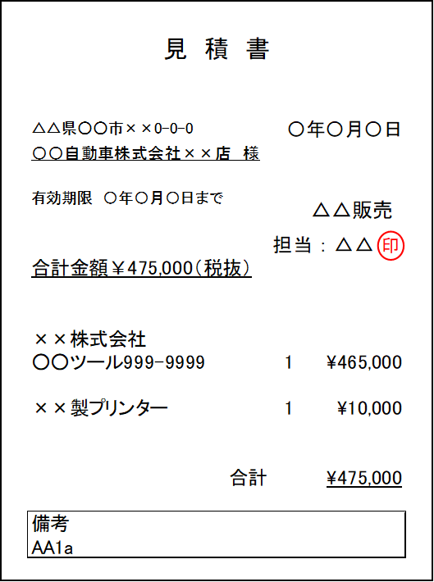
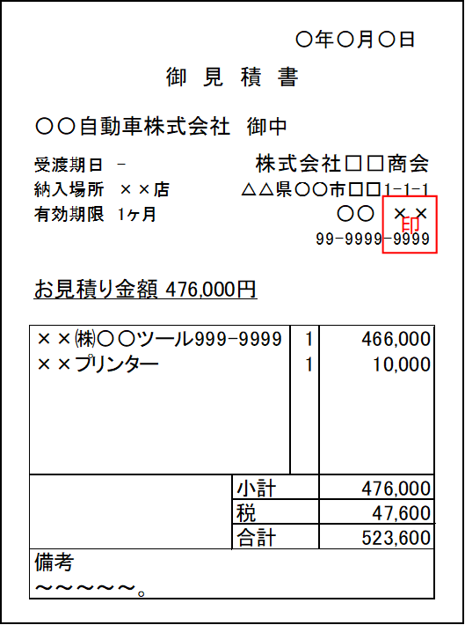
取得した全ての見積書（２社以上で取得した同一機器の見積書）
見積書（1社目）
見積書（2社目）
補助対象外経費（税抜）
取得した全ての見積書のうち、
補助対象経費が最低価格の見積書の金額を入力してください。
※画像の例では
1社目の補助対象経費…\465,000（税抜）
2社目の補助対象経費…\466,000（税抜）
となっている為、左の補助事業に要する経費に
入力する内容は、1社目の見積書の金額になります。
補助対象経費 →【465,000】(税抜)
補助対象外経費 →【 10,000】(税抜)
補助対象経費（税抜）
【補助事業に要する経費、補助対象経費、補助金の額】 |  |  |  |  |  |  |  |  |  | ●補助事業に要する経費を入力してください
 |  |  |  |  |  |  |  |  | （単位：円） |  |  | 補助事業に要する経費 （補助対象経費 ＋ 補助対象外経費）
内訳 |  | 補助事業に 要する経費 |  | 補助対象経費 |  | 補助率 | 補助金の額 |  |  |  |  | 補助対象経費（スキャンツール等の金額） |  |  | 補助対象外経費（別売オプション代金・送料など）
事業場1 |  |  |  |  |  | １／３以内 |  |  |  | 事業場1 | 1台目 |  | （税抜） |  |  | （税抜）
事業場2 |  |  |  |  |  | １／３以内 |  |  |  |  |  |  | （税抜） |  |  | （税抜）
事業場3 |  |  |  |  |  | １／３以内 |  |  |  |  |  |  | （税抜） |  |  | （税抜）
事業場4 |  |  |  |  |  | １／３以内 |  |  |  |  |  |  | （税抜） |  |  | （税抜）
事業場5 |  |  |  |  |  | １／３以内 |  |  |  |  |  |  | （税抜） |  |  | （税抜）
事業場6 |  |  |  |  |  | １／３以内 |  |  |  |  |  |  | （税抜） |  |  | （税抜）
事業場7 |  |  |  |  |  | １／３以内 |  |  |  |  |  |  | （税抜） |  |  | （税抜）
事業場8 |  |  |  |  |  | １／３以内 |  |  |  |  |  |  | （税抜） |  |  | （税抜）
事業場9 |  |  |  |  |  | １／３以内 |  |  |  |  |  |  | （税抜） |  |  | （税抜）
事業場10 |  |  |  |  |  | １／３以内 |  |  |  |  |  |  | （税抜） |  |  | （税抜）
合 計 |  |  |  |  |  |  |  |  |  |  |  | ※税抜金額を入力してください
（注）
（１） | 補助事業に要する経費、補助対象経費、補助金の額には消費税相当分の金額は含まないこと。 |  |  |  |  |  |  |  |  | ●補助事業の窓口となる申請担当者の部署、役職、氏名、連絡先を入力してください
（２） | 補助対象経費を補助率で乗じた額が15万円を下回る場合の補助金の額欄に記載する金額は、 |  |  |  |  |  |  |  |  | ※新規利用登録と異なる担当者の場合は、担当者の証明書類が必要です
メールアドレスに使用可能な文字
・アルファベット、数字
・ピリオド「 . 」
・ハイフン「 - 」
・アンダーバー「 _ 」
※メールの設定を確認し、事務局からのメールが届くようにしてください。
 | 1,000円未満を切り捨てた額とする。
（３） | 補助対象経費を補助率で乗じた額が15万円を超える場合の補助金の額欄に記載する金額は、 |  |  |  |  |  |  |  |  |  | 窓口の担当者 |  | プルダウンから選択
 | 150,000円とする。
 |  |  |  |  |  |  |  |  |  |  | 担当部署
【本交付申請書に係る質問等連絡先及び担当者名】 |  |  |  |  |  |  |  |  |  |  | 担当者の役職
担当部署及び役職 |  |  | 担当者名 |  | 電話及びE-mail |  |  |  |  |  |  | 姓 | 名
 |  |  |  |  | （電話） |  |  |  |  |  | 担当者名
 |  |  |  |  | （E-mail）
 |  |  |  |  |  |  |  |  |  |  | 電話番号 |  | 入力桁数 0
 |  |  |  |  |  |  |  |  |  |  | E-mailアドレス |  |  | @

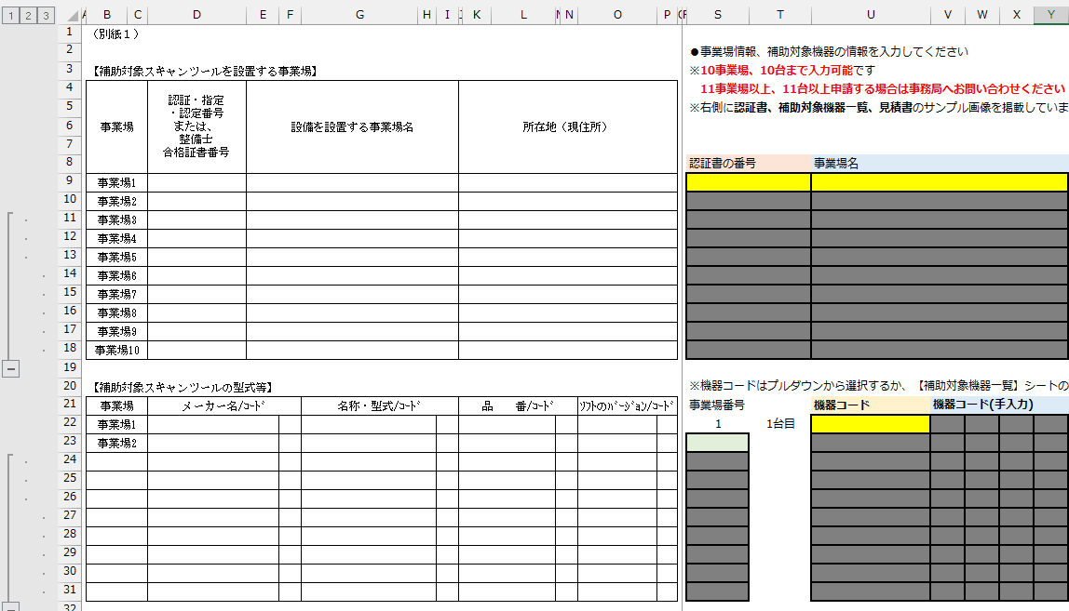
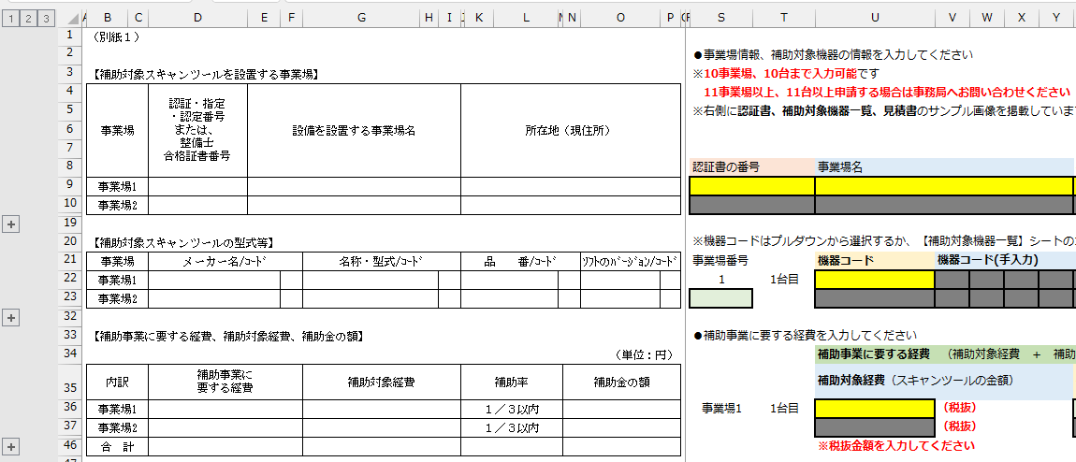
左の[1]または[2]のボタンを押すと、様式を畳むことができます。
また、左の[3]のボタンを押すと、元に戻すことができます。
押す

補助対象機器一覧
令和5年度 補助対象機器一覧 |  |  | ※9/15までに追加された機器が掲載されています
このシートに掲載されていない場合の入力例
事務局HPにある最新の補助対象機器一覧には掲載されているが、
このシートにない場合は、
機器コードのプルダウンで「コードなし」を選択し、
「機器コード（手入力）～ソフトのバージョン」に手入力してください。

 |  |  |  | 【様式第1別紙1】入力シートへ戻る
機器コード | メーカー名 | 名称・型式 | 品番 | ソフトの バージョン | 形態番号 | データ出力形式
K1A- | 株式会社アルティア | SSS-T2+ | EG3005-5000 | - | ② | PDF
K2B- | 株式会社アルティア | SSS-T2 | EG3005-0000 | - | ② | PDF
K3C- | 株式会社アルティア | SSS-αⅡ | EG3004-0000 | - | ① | PDF
K4D- | 株式会社アルティア | TPM-5 | YZEG32-0000 | - | ① | PDF
K5E- | 株式会社アルティア | TPM-7 | YZEG34-0000 | - | ① | PDF
K6F- | 株式会社アルティア | スマートOBD906Pro | EG3050-0320 | - | ② | PDF
K7G- | 株式会社アルティア | スマートOBD909 | EG3050-0430 | - | ② | PDF
K8H- | 株式会社アルティア | スマートOBD919 | EG3050-O530 | - | ② | PDF
K9I- | 株式会社アルティア | スマートOBDUltra | EG3050-0630 | - | ② | PDF
K10J- | 株式会社アルティア | MaxiSysOBD906Pro | EG3050-0300 | - | ② | PDF
K11K- | 株式会社アルティア | MaxiSysOBD909 | EG3050-0420 | - | ② | PDF
K12L- | 株式会社アルティア | MaxiSysOBD919 | EG3050-O520 | - | ② | PDF
K13M- | 株式会社アルティア | MaxiSysOBDUltra | EG3050-0620 | - | ② | PDF
K14N- | 株式会社アルティア | OBD検査専用ツール V200 | EG3401-00000 |  | 分離型
CA1- | 株式会社 インターサポート | G-SCAN Z エントリー | GZEJ01 | - | ① | CSV
CA2- | 株式会社 インターサポート | G-SCAN Z スタンダード | GZSJ01 | - | ① | CSV
CB1- | 株式会社 インターサポート | G-SCAN Z Tab (64GB) エントリー | ZT-J02E-N | - | ② | PDF
CB2- | 株式会社 インターサポート | G-SCAN Z Tab (64GB) スタンダード | ZT-J02S-N | - | ② | PDF
CB3- | 株式会社 インターサポート | G-SCAN Z Tab (128GB) エントリー | ZT-J03E | - | ② | PDF
CB4- | 株式会社 インターサポート | G-SCAN Z Tab (128GB) スタンダード | ZT-J03S | - | ② | PDF
CB5- | 株式会社 インターサポート | G-SCAN Z Tab OBD エントリー | ZT-J02E-LTE | - | ② | PDF
CB6- | 株式会社 インターサポート | G-SCAN Z Tab OBD スタンダード | ZT-J02S-LTE | - | ② | PDF
CB7- | 株式会社 インターサポート | G-SCAN Z Tab OBD エントリー（128GB) | ZT-J03E-LTE | - | ② | PDF
CB8- | 株式会社 インターサポート | G-SCAN Z Tab OBD スタンダード（128GB) | ZT-J03S-LTE | - | ② | PDF
NA1a | オーテル・インテリジェント・テクノロジー株式会社 | MaxiSysUltra | MaxiSys Ultra | Ver.3.03 以上 | ② | PDF
NB2b | オーテル・インテリジェント・テクノロジー株式会社 | MaxiSysMS919 | MaxiSys MS919 | Ver.3.03 以上 | ② | PDF
NC3c | オーテル・インテリジェント・テクノロジー株式会社 | MaxiSysMS909 | MaxiSys MS909 | Ver.3.03 以上 | ② | PDF
NH8h | オーテル・インテリジェント・テクノロジー株式会社 | MaxiSysMS908CV | MaxiSys MS908CV | Ver.5.47 以上 | ② | PDF
NE5e | オーテル・インテリジェント・テクノロジー株式会社 | MaxiSysMS906Pro | MaxiSys MS906Pro | Ver.2.96 以上 | ② | PDF
NV10- | オーテル・インテリジェント・テクノロジー株式会社 | MaxiVCI V200 | MaxiVCI V200 |  | 分離型
GM1- | オーテル 有限会社G-STYLE | MaxiSysMS906Pro | MS906PRO | - | ② | PDF
GM2- | オーテル 有限会社G-STYLE | Maxisys908S | MS908 | - | ② | PDF
GM3- | オーテル 有限会社G-STYLE | Maxisys908SPro | MS908P | - | ② | PDF
GM4- | オーテル 有限会社G-STYLE | MaxiSysELITE | MS908E | - | ② | PDF
GM6- | オーテル 有限会社G-STYLE | MaxiSys909 | MS909 | - | ② | PDF
GM7- | オーテル 有限会社G-STYLE | Maxisys919 | MS919 | - | ② | PDF
GM8- | オーテル 有限会社G-STYLE | MaxiSysULTRA | MSULTRA | - | ② | PDF
GM9- | オーテル 有限会社G-STYLE | MaxiSysMS906ProADAS | MS906PROA | - | ② | PDF
GM10- | オーテル 有限会社G-STYLE | Maxisys908SADAS | MS908SA | - | ② | PDF
GM11- | オーテル 有限会社G-STYLE | Maxisys908SProADAS | MS908PA | - | ② | PDF
GM12- | オーテル 有限会社G-STYLE | MaxiSysELITEADAS | MS908EA | - | ② | PDF
GM13- | オーテル 有限会社G-STYLE | MaxiSys909ADAS | MS909A | - | ② | PDF
GM14- | オーテル 有限会社G-STYLE | Maxisys919ADAS | MS919A | - | ② | PDF
GM15- | オーテル 有限会社G-STYLE | MaxiSysULTRAADAS | MSULTRAA | - | ② | PDF
GM16- | オーテル 有限会社G-STYLE | MaxiSys908CV | MS908CV | - | ② | PDF
GM17- | オーテル 有限会社G-STYLE | MaxiVCI V200 | MaxiVCI V200 |  | 分離型
BA1- | スナップオン・ツールズ株式会社 | MTG-DUAL-TAB、Nano-BT | MTG-DUAL-TAB | - | ② | PDF
BB2- | スナップオン・ツールズ株式会社 | MTG5000 | MTG5000 | - | ① | PDF
BC3- | スナップオン・ツールズ株式会社 | MTG5000ANV | MTG5000ANV | - | ① | PDF
BD4- | スナップオン・ツールズ株式会社 | MTG5000-S | MTG5000-S | - | ① | PDF
BE5- | スナップオン・ツールズ株式会社 | MTG5000 フルセット | MTG5000SET | - | ① | PDF
BF6- | スナップオン・ツールズ株式会社 | MTG5000ANV フルセット | MTG5000SET | - | ① | PDF
BG7- | スナップオン・ツールズ株式会社 | MTG5000-S フルセット | MTG5000-SSET | - | ① | PDF
HA1- | 株式会社スマートダイアグ | スマートOBD906Pro | SDOBD906Pro | - | ② | PDF
HB2- | 株式会社スマートダイアグ | スマートOBD909 | SDOBD909 | - | ② | PDF
HC3- | 株式会社スマートダイアグ | スマートOBD919 | SDOBD919 | - | ② | PDF
HD4- | 株式会社スマートダイアグ | スマートOBDUltra | SDOBDU | - | ② | PDF
HE5- | 株式会社スマートダイアグ | MaxiSys906Pro | MS906Pro | - | ② | PDF
HF6- | 株式会社スマートダイアグ | MaxiSysOBD909 | MSOBD909 | - | ② | PDF
HG7- | 株式会社スマートダイアグ | MaxiSysOBD919 | MSOBD919 | - | ② | PDF
HH8- | 株式会社スマートダイアグ | MaxiSysOBDUltra | MSOBDU | - | ② | PDF
HI9- | 株式会社スマートダイアグ | スマートOBDSD2 3社パック | SDOBDSD23 | - | ② | PDF
HJ10- | 株式会社スマートダイアグ | スマートOBDSD2 8社パック | SDOBDSD28 | - | ② | PDF
HK11- | 株式会社スマートダイアグ | スマートOBDSD2 全社パック | SDOBDSD2A | - | ② | PDF
HL12- | 株式会社スマートダイアグ | スマートOBDSD2 3社パックタブレットなし | SDOBDSD23WOT | - | ② | PDF
HM13- | 株式会社スマートダイアグ | スマートOBDSD2 8社パックタブレットなし | SDOBDSD28WOT | - | ② | PDF
HN14- | 株式会社スマートダイアグ | スマートOBDSD2 全社パックタブレットなし | SDOBDSD2AWOT | - | ② | PDF
HO15- | 株式会社スマートダイアグ | スマートOBD | SDOBD |  | 分離型
FA1- | 株式会社ツールプラネット | TPM-5 | TPM-5 | - | ① | PDF
FB2- | 株式会社ツールプラネット | TPM-7 | TPM-7 | - | ① | PDF
FC3- | 株式会社ツールプラネット | TPM-TAB | TPM-TAB | - | ② | PDF
TG1- | 株式会社TCJ | THINKTOOL Max | 301050004 | - | ② | PDF
TX2- | 株式会社TCJ | THINKTOOL Master X | 301030019 | - | ② | PDF
MM1c | 株式会社 日本ベンチャー | オシロ付DT-3300 乗用車セット | 3300-OSI-CAR | - | ① | テキスト
MM2t | 株式会社 日本ベンチャー | オシロ付DT-3300 24V車セット | 3300-OSI-TB | - | ① | テキスト
MM3w | 株式会社 日本ベンチャー | オシロ付DT-3300 フルセット | 3300-OSI-ALL | - | ① | テキスト
MT1c | 株式会社 日本ベンチャー | オシロ無DT-3300 乗用車セット | 3300-STN-CAR | - | ① | テキスト
MT2t | 株式会社 日本ベンチャー | オシロ無DT-3300 24V車セット | 3300-STN-TB | - | ① | テキスト
MT3w | 株式会社 日本ベンチャー | オシロ無DT-3300 フルセット | 3300-STN-ALL | - | ① | テキスト
DA1- | 株式会社バンザイ | MST-nano 整備ソフト タブレット付属 | MST-NANO-FULL（旧：MST-NANO） | - | ② | PDF
DA3- | 株式会社バンザイ | MST-nano 整備ソフト付属 | MST-NANO-SOFT | - | ③ | PDF
DB1- | 株式会社バンザイ | マルチサポートツールMST-7R | MST-7R | - | ① | PDF
DA5- | 株式会社バンザイ | MST-nano 整備ソフト タブレット付属 | MST-NANO | - | ② | PDF
DB2- | 株式会社バンザイ | マルチサポートツールMST-7R タブレット付属 | MST-7R-FULL | - | ② | PDF
DA2- | 株式会社バンザイ | MST-nano タブレット付属 | MST-NANO-TAB |  | 分離型
DA4- | 株式会社バンザイ | MST-nano VCI単体 | MST-NANO-U |  | 分離型
EA1- | 日立Astemoアフターマーケットジャパン株式会社 | 日立ダイアグノスティックツールHDM-9000 | HDM-9000 | 1.1.0.0 | ① | PDF
AA1a | ボッシュ株式会社 | PC連動型スキャンツール KTS560 | 0684400560 | Diagnostic | ③ | PDF
AA2b | ボッシュ株式会社 | PC連動型スキャンツール KTS560 | 0684400560 | Advanced | ③ | PDF
AA3c | ボッシュ株式会社 | PC連動型スキャンツール KTS560 | 0684400560 | Master | ③ | PDF
AA4d | ボッシュ株式会社 | PC連動型スキャンツール KTS560 | 0684400560 | Diagnostic 3 years | ③ | PDF
...

